Sheet1
保险费率计算缺陷报告
缺陷编号 | 摘要 | 描述 | 缺陷严重程度 | 提交人 | 附件说明
1 | 抚养人数为空白时，系统提示出错 | 1、输入有效的年龄、性别、婚姻以及扶养人数（空白） 2、点击计算时，系统提示抚养人数输入有错 3、与预期结果不符，应该要给出相应的保险费率。 | 高 |  | 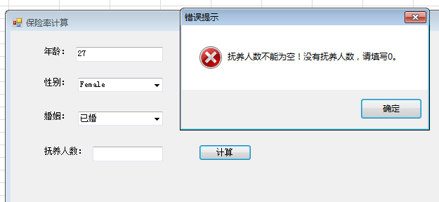

填表说明：
1、缺陷编号：从1开始，顺序递增
2、摘要指：说明缺陷的处理和缺陷的表现形式简单说明
3、描述：说明该缺陷是如何产生的，需要分步骤写明
4、缺陷严重程度： | 严重：导致系统无法使用
 | 很高：出现系统级错误
 | 高：功能性错误
 | 中：界面错误
 | 低：提示信息错误或其他文字错误
5、提交人：发现bug的测试工程师的名字
6、附件说明：将错误的界面内容截屏拷贝到bug报告中

